Tipologie Pallet
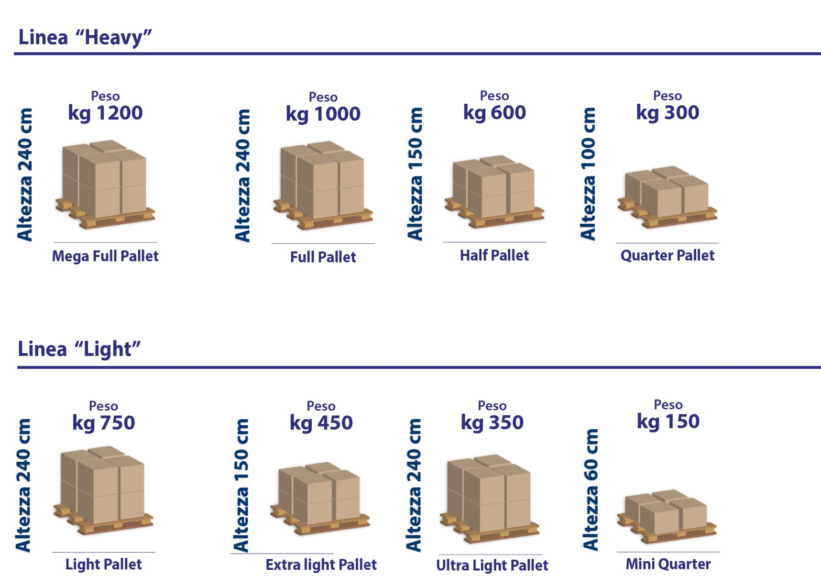
Tipologie di Pallet
Tipologie di Pallet Standard |  | Tipologie di Pallet ADR
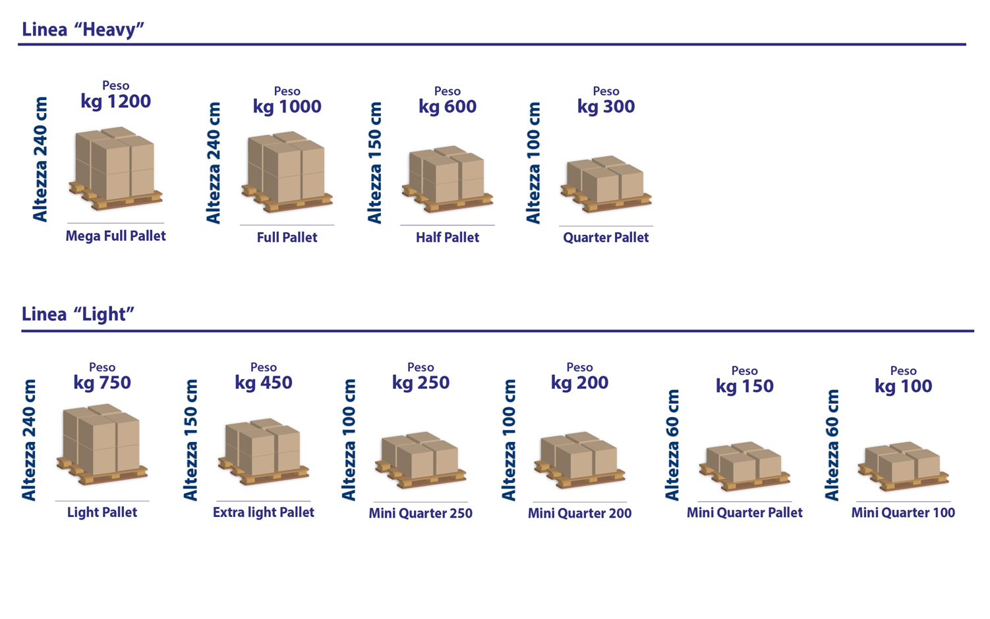

 | Estratto dalle Condizioni Economiche

